Tổng quan
Hướng dẫn cài đặt phần mềm quản lý sản lượng CKP
 | 1. Yêu cầu ban đầu (với tất cả các máy)
 |  | 1.1 Với tất cả các máy
 |  |  | Hệ điều hành: Windows 7 trở lên (Lưu ý cần có Service Pack 1)
 |  |  | Cách kiểm tra xem máy có service pack 1 hay không và cách cài đặt

 |  |  | .NET Framework: phiên bản 4.5
 |  |  | Cách cài đặt .NET Framework 4.5

 |  | 1.2. Đối với máy cài đặt cơ sở dữ liệu
 |  |  | Cơ sở dữ liệu: SQL Server 2012
 |  |  | Cách cài đặt SQL Server 2012

 |  |  | Cấu hình máy chủ (server), để các máy tính khác có thể kết nối đến cơ sở dữ liệu

 | 2. Cách cài đặt phần mềm
 |  | Mở file CkpSetup

 |  | Click [Next >] đến khi cửa sổ chọn thư mục cài đặt xuất hiện

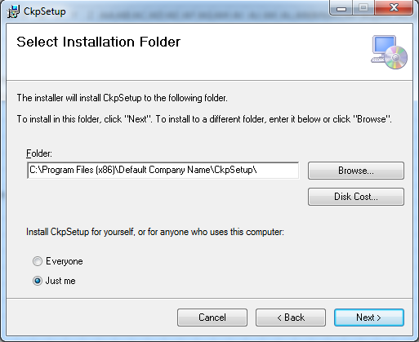

 |  | Nhấp [Next >] để cài đặt phần mềm vào thư mục mặc định hoặc
 |  | Chọn [Browse…] để lựa chọn thư mục cài đặt cho phần mềm

 |  | Nếu chọn [Browse…] cửa sổ chọn thư mục cài đặt hiện ra
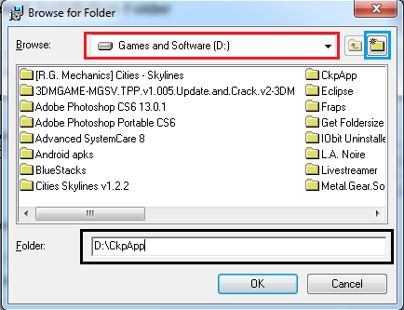

 |  | Ô màu đò để chọn ổ đĩa (C, D, E), nút trong ô màu xanh để tạo 1 thư mục mới và cài đặt vào thư mục đó
 |  | Hoặc, có thể gõ trực tiếp tên thư mục vào ô màu đen, nếu thư mục đó không tồn tại, bộ cài đặt sẽ tự động tạo thư mục mới
 |  | Chọn [OK], và chọn [Next >] ở cửa sổ ban đầu

 |  | Tiếp tục click [Next >] cho đến khi cửa sổ thông báo cài đặt hoàn thành xuất hiện, chọn [Close] để hoàn tất cài đặt
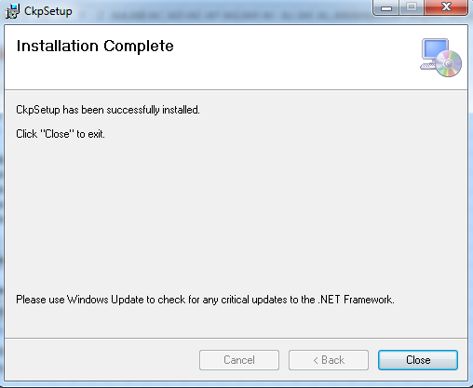

 |  | Vào thư mục cài đặt ban đầu để tìm file chạy chương trình
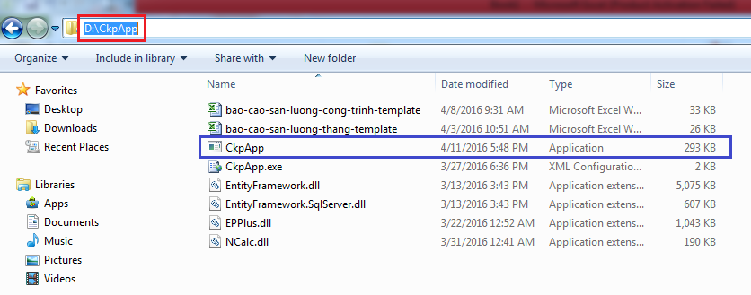

 |  | Click đúp chuột vào file CkpApp để chạy chương trình
 |  | Để tạo một đường tắt của chương trình ra desktop cho dễ mở, chuột phải vào file CkpApp, chọn [Send To], rồi chọn [Desktop (create shortcut)]

NET 4.5
Cách cài đặt .NET Framework 4.5
 | Chạy file dotNetFx45_Full_setup

 | Nếu cửa sổ sau xuất hiện, nghĩa là máy tính này đã có .NET 4.5, không cần cài đặt lại
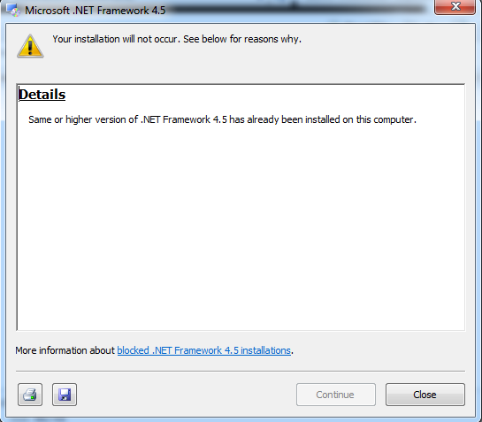

 | Nếu không, ở cửa sổ đầu tiên, tích vào ô "I have read and accept the license terms", chọn [Install] để cài đặt
 | Lưu ý: Quá trình cài đặt có thể mất từ 10-15 phút, và cần có kết nối mạng

 | Nếu quá trình cài đặt không thành công, và gặp màn hình lỗi sau:
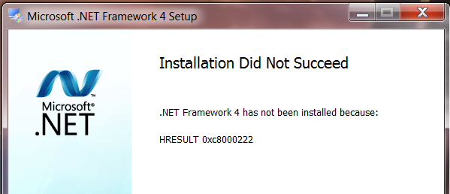

 | Làm theo các bước theo video sau để sửa lỗi:
 | https://www.youtube.com/watch?v=m5r9_vs6EEc

SQL Server 2012
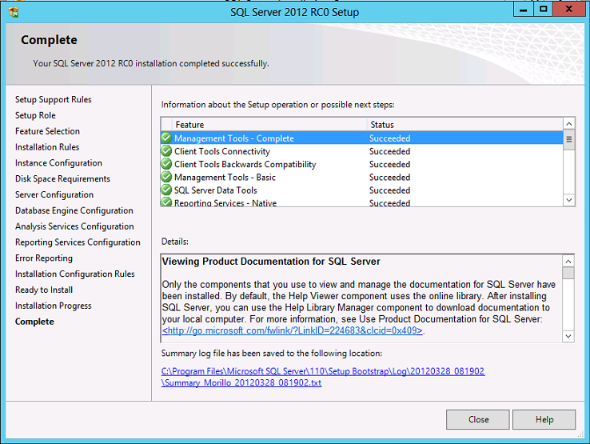
Cách cài đặt SQL Server 2012
 | Mở file SQLEXPR_x64_ENU (đối với hệ điều hành 64-bit) hoặc SQLEXPR_x86_ENU (đối với hệ điều hành 32-bit)
 | Cách kiểm tra xem máy tính là hệ điều hành 64-bit hay 32-bit

 | Chọn như trong hình dưới
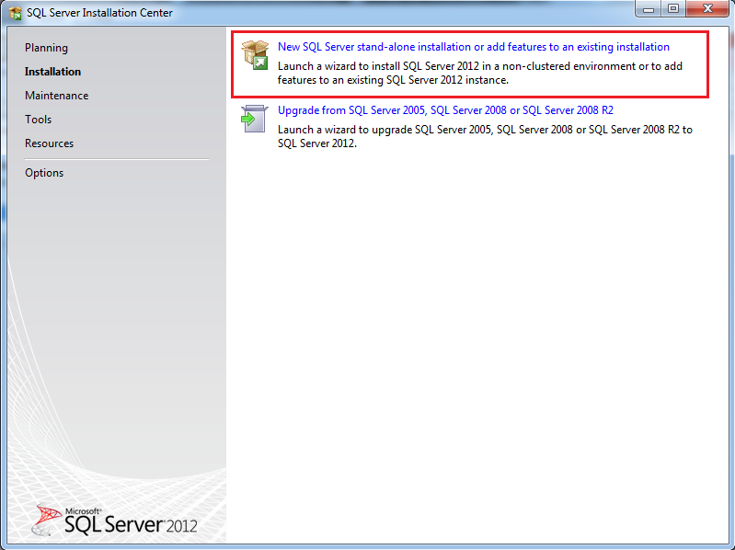

 | Tiếp tục chọn [Next] với tất cả các cửa sổ còn lại, ngoại trừ một số cửa sổ sau:
 |  | License term
 |  |  | Đánh dấu ô "I accept the license term", chọn [Next]
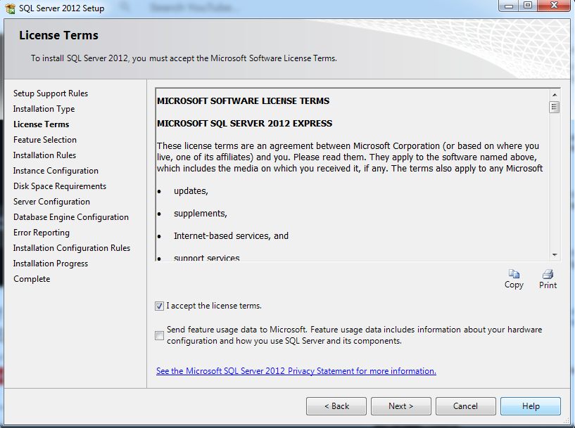

 |  | Instance Configuration
 |  |  | Chọn "Default instance", chọn [Next]
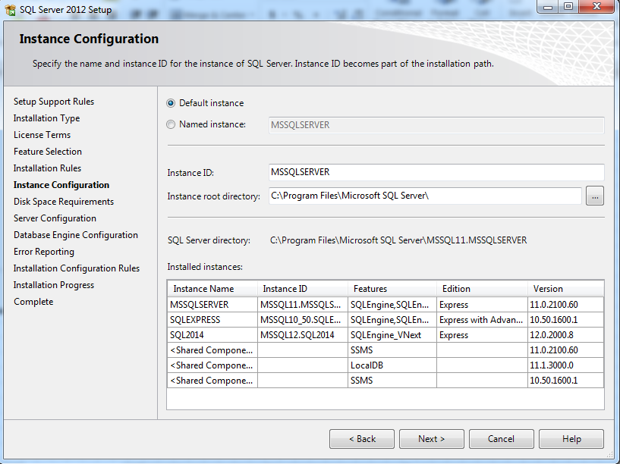

 |  | Database Engine Configuration
 |  |  | Chọn "Mixed mode", ở mục Enter password và Confirm password, nhập "123456" và chọn [Next]
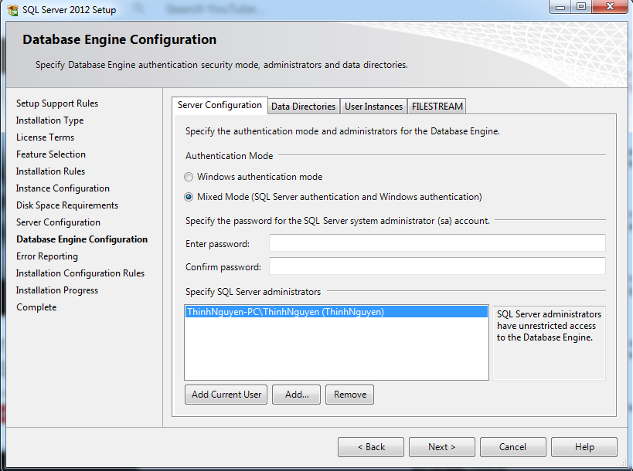

 |  | Tiếp tục chọn [Next] cho đến khi màn hình kết thúc cài đặt xuất hiện

Cấu hình server
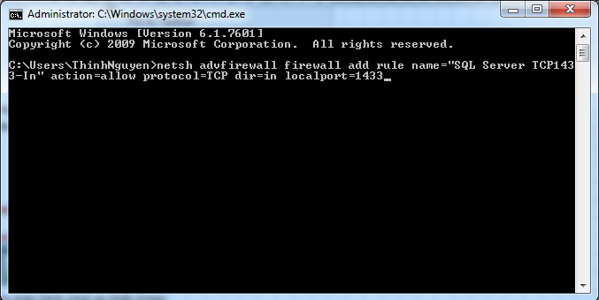
Cách cấu hình máy chủ SQL Server 2012 cho máy chứa dữ liệu
 | Ở góc trái bên dưới màn hình, bấm chọn logo windows
 | Gõ tìm kiếm "sql server configuration manager", và chọn SQL Server Configuration Manager như hình
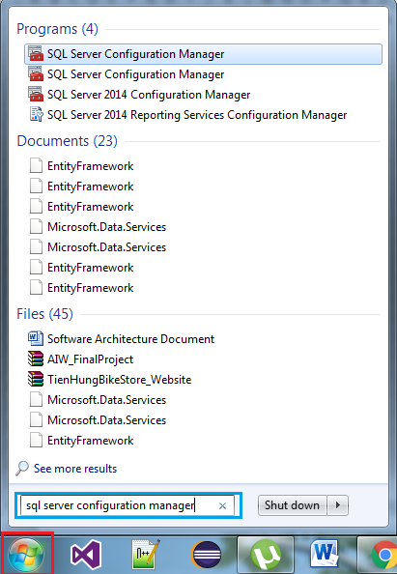

 | Một cửa sổ mới xuất hiện

 | Chuột phải vào mục "MSSQLSERVER", chọn Properties

 | Ở thẻ "Log on", chọn Built-in account.
 | Tiếp tục chọn "Local System" hoặc "Local Service"
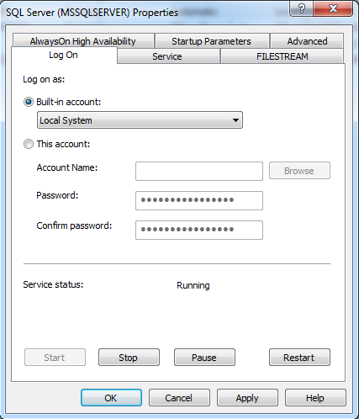

 | Ở thẻ "Service", mục "Start Mode" chọn "Automatic"
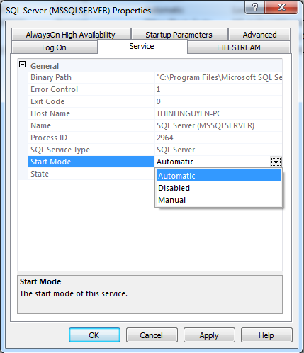

 | Chọn các mục như trong hình, chuột phải vào mục TCP/IP rồi chọn Enabled
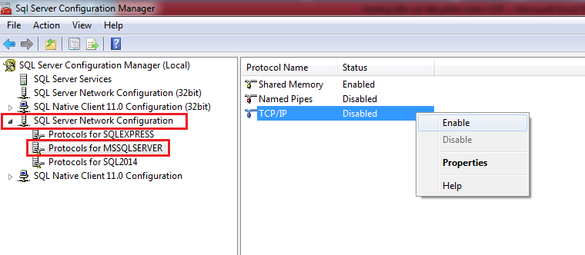

 | Quay về màn hình ban đầu, chuột phải vào mục "MSSQLSERVER" và chọn Restart

 | Tại máy chủ (máy cài dữ liệu)
 | Chọn logo windows ở góc trái bên dưới màn hình, gõ "cmd" vào ô tìm kiếm
 | Chuột phải vào "cmd" chọn "Run as administrator"
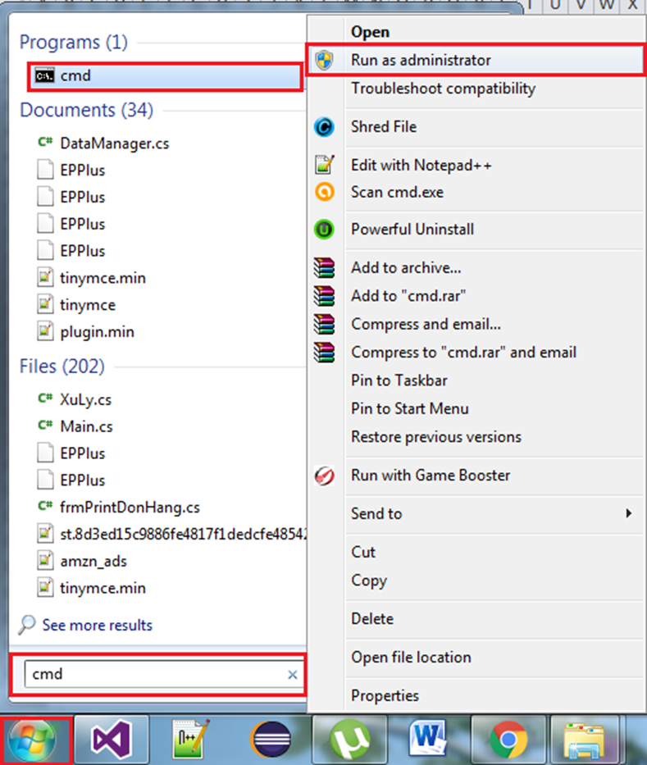

 | Paste câu lệnh sau vào màn hình cmd và nhấn Enter
 | netsh advfirewall firewall add rule name="SQL Server TCP1433-In" action=allow protocol=TCP dir=in localport=1433

Kiểm tra thông tin máy tính
Cách kiểm tra các thông tin máy tính
 | Từ thanh bên trái của cửa sổ quản lý thư mục trong Windows 7, chuột phải vào [Computer] và chọn [Properties]
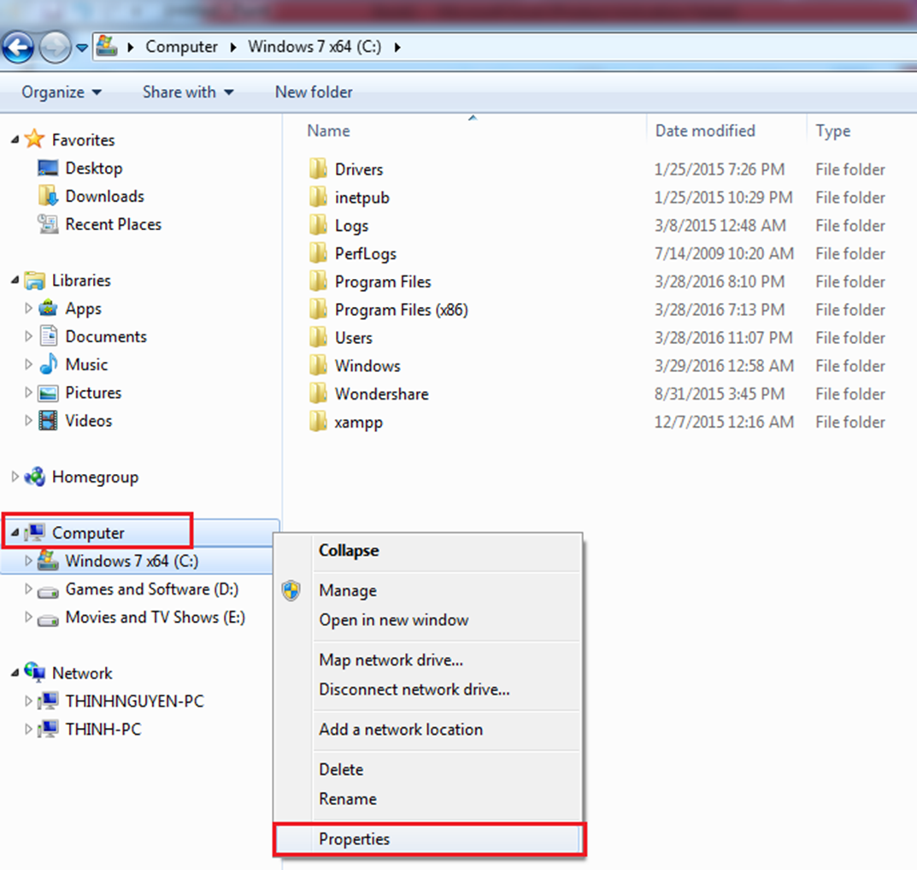

 | Cửa sổ thông tin máy tính xuất hiện
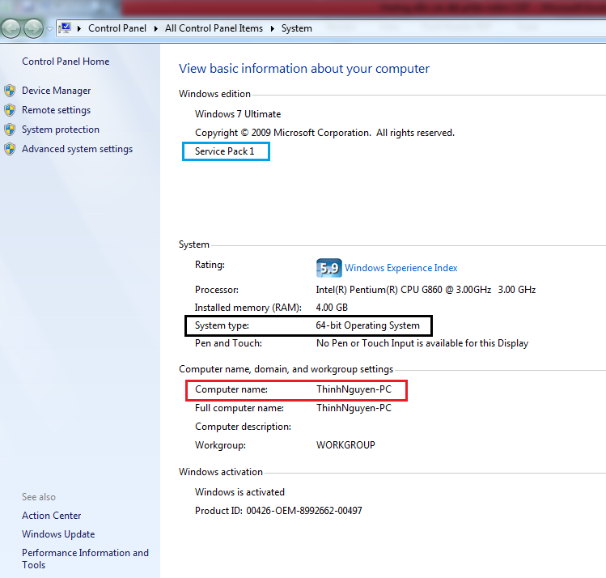

 |  | Ô màu xanh: Cho biết máy tính đã có Service Pack 1 hay chưa, nếu chưa, dòng chữ này sẽ không hiển thị
 |  | Ô màu đen: Cho biết hệ điều hành là 64-bit hay 32-bit
 |  | Ô màu đỏ: Cho biết tên máy tính

Một số lỗi và cách khắc phục
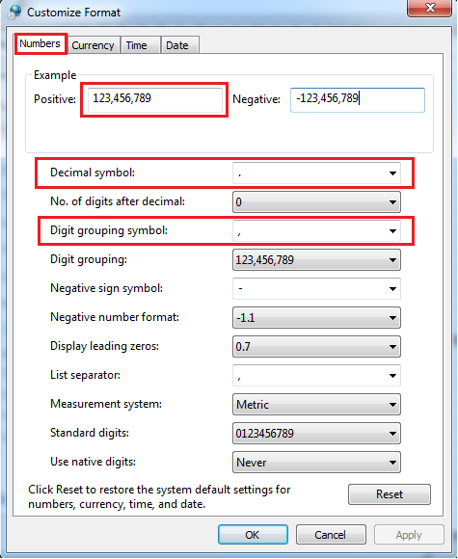
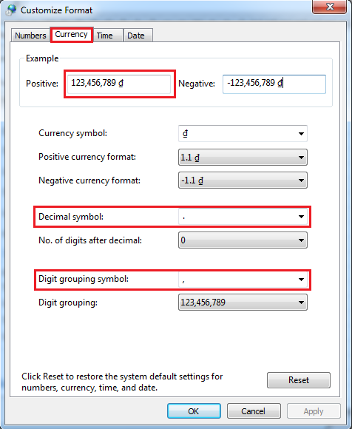
Một số lỗi phần mềm và cách sửa lỗi
 | 1. Lỗi "No such host is known" hoặc nút "Quản lý kho dữ liệu" không hiển thị trên máy chủ
 |  | Thực hiện các bước để kiếm tra thông tin máy tính
 |  |  | Chọn "Advance system setting"
 |  |  | Chọn thẻ "Computer Name"
 |  |  | Ấn nút [Change]
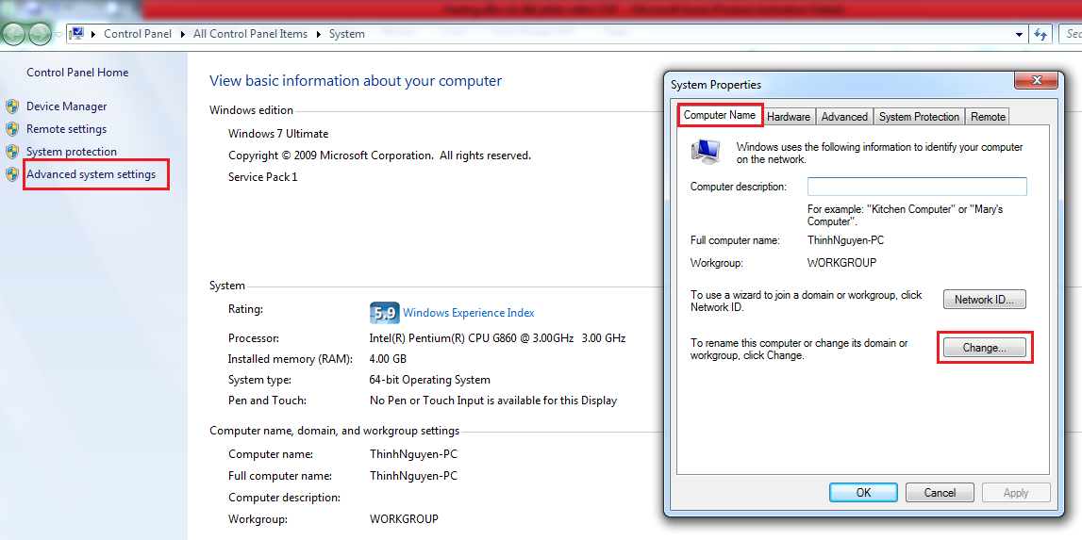

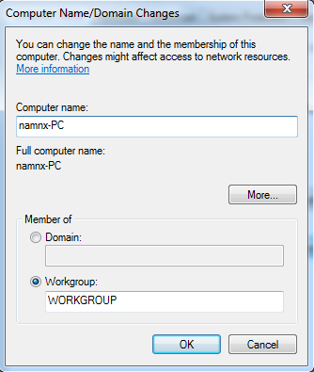

 | 2. Lỗi "The wait operation timed out"
 |  | Lỗi này xuất hiện là do máy tính chứa dữ liệu chưa được khởi động, hoặc đang trong trạng thái nghỉ (sleep/hibernate)
 |  | Vì thế cách khắc phục là khởi động máy tính, hoặc thoát khỏi trạng thái nghỉ (màn hình desktop phải bật)
 |  | Nếu lỗi vẫn còn, khởi động phần mềm ở trên máy chứa dữ liệu (máy chủ)
 | 3. Các lỗi liên quan đến sao lưu và khôi phục dữ liệu
 |  | 3.1 Lỗi "Sao lưu dữ liệu thất bại, lỗi không xác định" khi khôi phục (restore) dữ liệu
 |  |  | Tại máy chủ (máy cài dữ liệu)
 |  |  | Chọn logo windows ở góc trái bên dưới màn hình, gõ "cmd" vào ô tìm kiếm
 |  |  | Chuột phải vào "cmd" chọn "Run as administrator"


 |  |  | Paste câu lệnh sau vào màn hình cmd và nhấn Enter
 |  |  | sqlcmd -s namnx-PC -q "alter database Ckp set SINGLE_USER with rollback IMMEDIATE"
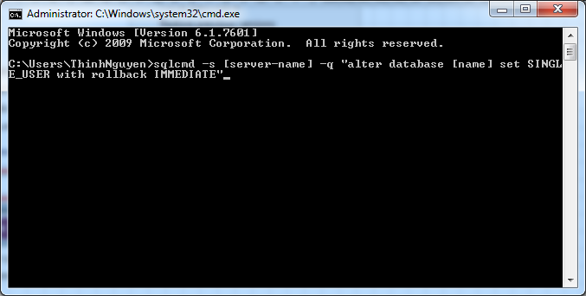

 | 4. Lỗi "XYZ" không phải là số
 |  | Lỗi này xảy ra trong 2 trường hợp:
 |  |  | - 1 là khi người dùng điền dữ liệu không phải là số cho trường cần dữ liệu số
 |  |  |  | + Đa số các trường chỉ cho phép số tự nhiên, ngoại trừ một số trường như khối lượng,… cho phép số có giá trị là số thực
 |  |  | - 2 là khi phần mềm không tự động chuyển số có dạng tiền tệ về số bình thường.
 |  |  |  | + Ví dụ khi điền là 2000000 (2 triệu) phần mềm sẽ tự động chuyển sang 2,000,000 (ngăn cách bằng dấu phẩy) khi điền xong
 |  |  |  | và trở lại 2000000 khi người dùng muốn thay đổi giá trị hoặc khi người dùng tạo mới/thay đổi dữ liệu
 |  |  |  | + Tuy nhiên có trường hợp khi người dùng ấn nút nhập giá trị xong, phần mềm chuyển đổi
 |  |  |  |  | giá trị thành 2.000.000 (ngăn cách bằng dấu chấm, khác với 2,000,000) => phần mềm báo lỗi này
 |  |  |  | + Lý do là máy tính hiện tại sử dụng cách chia số dạng tiền tệ bằng dấu chấm "." chứ không phải dấu phẩy ","
 |  |  |  |  | (do ai đó đã thay đổi cách chia số này vì ban đầu mặc định Windows sử dụng cách chia số tiền tệ bằng dấu phẩy ",")
 |  |  |  | + Để thay đổi cách máy tính chia số dạng tiền tệ về dấu phẩy, làm theo các bước sau:
 |  |  |  |  | Click chọn nơi hiển thị ngày giờ trên thanh taskbar, ở góc phải, bên dưới màn hình
 |  |  |  |  | Tiếp tục chọn "Change date and time settings..."
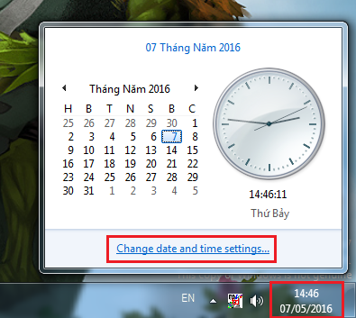

 |  |  |  |  | Một cửa sổ mới hiện ra, lúc này chọn nút "Change date and time..."
 |  |  |  |  | (Lưu ý là phải đăng nhập windows bằng tài khoản có quyền admin mới được)
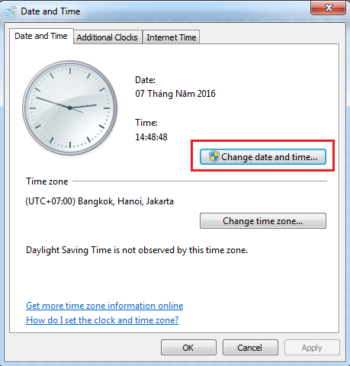

 |  |  |  |  | Thêm một cửa sổ mới hiện ra, lúc này chọn "Change calendar settings"
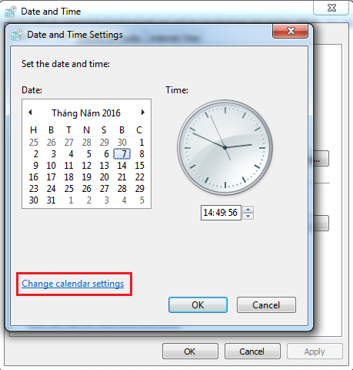

 |  |  |  |  | Cửa sổ mới hiện ra, lúc này lần lượt chọn thẻ "Number" và thẻ "Currency"
 |  |  |  |  | Ở 2 thẻ này đều có mục "Decimal symbol" và "Digit grouping symbol"
 |  |  |  |  | Lần lượt chọn dấu chấm "." cho mục "Decimal symbol" và mục dấu phẩy "," cho mục "Digit grouping symbol"

